상품제안서
크리스탈상패 SJK S03 | 상품코드: F32429

 |  |  |  |  |  |  | 02-412-0044 | www.easy1.co.kr
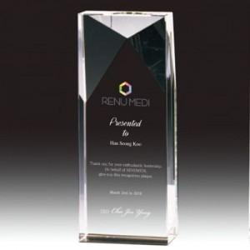

【상세/제작정보】

【인쇄/포장옵션】 | / 포장불가능

【공급단가】 | 수량 | 1~ | 10~ | 30~ | 50~ | 100~
*VAT별도 | 단가 | 52,800원 | 51,920원 | 50,600원 | 49,720원 | 48,400원

【상품 URL】 | https://dev.easy1.co.kr:443/src/goods_detail.php?gdno=32429

